상품제안서
VIP데스크세트(6종) | 상품코드: S05781

 |  |  |  |  |  |  | 02-713-8555 | www.synergygift.co.kr
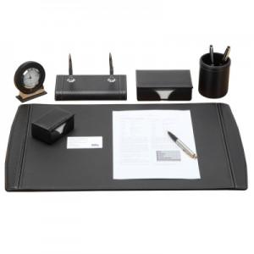 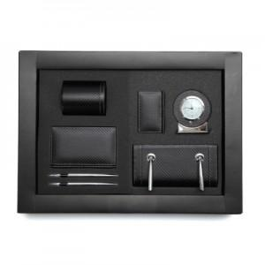

【상세/제작정보】

【인쇄/포장옵션】 | 불박 / 포장지포장

【공급단가】 | 수량 | 30~ | 50~ | 100~ | 300~ | 500~
*VAT별도 | 단가 | 290,250원 | 279,500원 | 268,750원 | 258,000원 | 251,550원

【상품 URL】 | https://www.synergygift.co.kr:443/src/goods_detail.php?gdno=7103

